Sheet1
符号位 永远为负(1) | 空 | Flipped |  |  |  |  |  | 角
 |  |  |  |  |  |  |  | WDS |  |  | WDN |  |  | WUS |  |  | WUN |  |  | EDS |  |  | EDN |  |  | EUS |  |  | EUN
 |  | E | W | S | N | U | D | Z | Y | X | Z | Y | X | Z | Y | X | Z | Y | X | Z | Y | X | Z | Y | X | Z | Y | X | Z | Y | X
1 | 0 |  |  |  |  |  |  |  |  |  |  |  |  |  |  |  |  |  |  |  |  |  |  |  |  |  | 1 |  |  | 1
2147483648 | 0 | 0 | 0 | 0 | 0 | 0 | 0 | 0 | 0 | 0 | 0 | 0 | 0 | 0 | 0 | 0 | 0 | 0 | 0 | 0 | 0 | 0 | 0 | 0 | 0 | 0 | 16 | 0 | 0 | 2 | 0
31 | 30 | 29 | 28 | 27 | 26 | 25 | 24 | 23 | 22 | 21 | 20 | 19 | 18 | 17 | 16 | 15 | 14 | 13 | 12 | 11 | 10 | 9 | 8 | 7 | 6 | 5 | 4 | 3 | 2 | 1 | 0
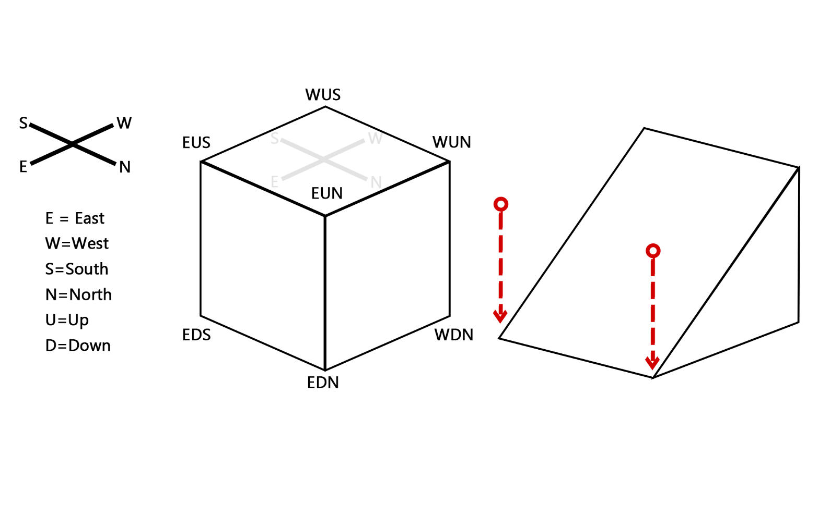
-2147483630

 |  |  |  |  |  |  |  |  |  |  |  |  |  |  |  |  |  |  |  |  |  |  |  |  |  |  |  |  | EUN | x+1 | z-1
 |  |  |  |  |  |  |  |  |  |  |  |  |  |  |  |  |  |  |  |  |  |  |  |  |  |  |  |  | EUS | x-1 | z-1
 |  |  |  |  |  |  |  |  |  |  |  |  |  |  |  |  |  |  |  |  |  |  |  |  |  |  |  |  | WUN | x+1 | z+1
 |  |  |  |  |  |  |  |  |  |  |  |  |  |  |  |  |  |  |  |  |  |  |  |  |  |  |  |  | WUS | x-1 | z+1
x

Sign bit always negative (1) |  | Flipped |  |  |  |  |  | Vertex
 |  |  |  |  |  |  |  | WDS |  |  | WDN |  |  | WUS |  |  | WUN |  |  | EDS |  |  | EDN |  |  | EUS |  |  | EUN
 |  | E | W | S | N | U | D | Z | Y | X | Z | Y | X | Z | Y | X | Z | Y | X | Z | Y | X | Z | Y | X | Z | Y | X | Z | Y | X
1 | 0 | 0 | 0 | 0 | 0 | 0 | 0 | 0 | 0 | 0 | 0 | 0 | 0 | 0 | 0 | 0 | 0 | 0 | 0 | 0 | 0 | 0 | 0 | 0 | 0 | 0 | 1 | 0 | 0 | 1 | 0
31 | 30 | 29 | 28 | 27 | 26 | 25 | 24 | 23 | 22 | 21 | 20 | 19 | 18 | 17 | 16 | 15 | 14 | 13 | 12 | 11 | 10 | 9 | 8 | 7 | 6 | 5 | 4 | 3 | 2 | 1 | 0

